性能
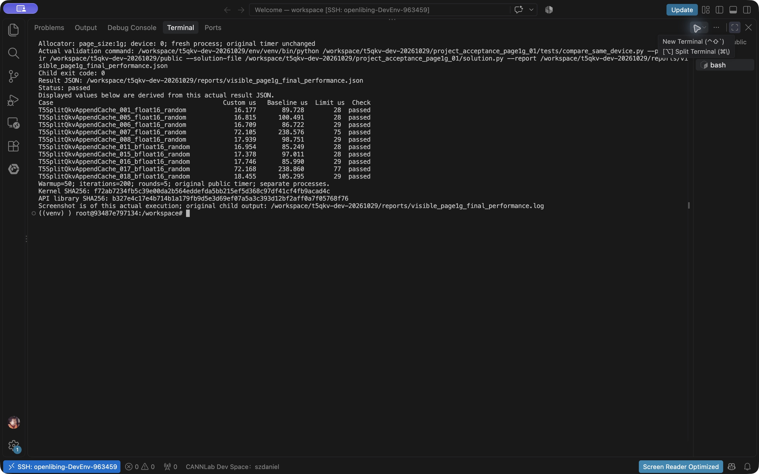
性能测试总结：同机基线与提交实现，2026-10-30 1、Ascend910_9382 / CANN9.1.0；page_size:1g，双方相同。 2、10/10绝对门限通过，另4批独立进程复测均10/10通过。 3、50预热，200次×5轮；E基线、F当前us中位数，G=F/E。 4、基线views_concat_q_copy通过35项精度及输出存储校验。 5、计划35，适用10，其余25不适用；真实执行截图见D40。 6、指定OS/driver与任务书比值量纲仍待确认；完整样本见统计。

shape | dtype | 性能是否通过 | Ascend截图（单个用例或全部执行通过的截图均可） | 标杆算子性能(us) | Ascend C算子性能(us) | rato | 解释说明
[1,1,0,1] | float16 | 不适用 | 不适用：任务书3.5未要求测量 | 不适用 | 不适用 | 不适用 | T5SplitQkvAppendCache_000_float16_random
[4,8,0,64] | float16 | 通过 | 本次真实终端截图见D40 | 89.7285 | 16.17680 | 0.18028608525 | T5SplitQkvAppendCache_001_float16_random
[2,3,2,5] | float16 | 不适用 | 不适用：任务书3.5未要求测量 | 不适用 | 不适用 | 不适用 | T5SplitQkvAppendCache_002_float16_random
[3,7,31,80] | float16 | 不适用 | 不适用：任务书3.5未要求测量 | 不适用 | 不适用 | 不适用 | T5SplitQkvAppendCache_003_float16_random
[2,3,127,65] | float16 | 不适用 | 不适用：任务书3.5未要求测量 | 不适用 | 不适用 | 不适用 | T5SplitQkvAppendCache_004_float16_random
[1,8,128,64] | float16 | 通过 | 本次真实终端截图见D40 | 100.49075 | 16.81525 | 0.16733132154 | T5SplitQkvAppendCache_005_float16_random
[8,12,512,64] | float16 | 通过 | 本次真实终端截图见D40 | 86.72215 | 16.70865 | 0.19266877032 | T5SplitQkvAppendCache_006_float16_random
[16,16,2048,64] | float16 | 通过 | 本次真实终端截图见D40 | 238.57605 | 72.10475 | 0.30222962447 | T5SplitQkvAppendCache_007_float16_random
[1,1,8192,128] | float16 | 通过 | 本次真实终端截图见D40 | 98.7515 | 17.93855 | 0.18165344324 | T5SplitQkvAppendCache_008_float16_random
[1,1,512,128] | float16 | 不适用 | 不适用：任务书3.5未要求测量 | 不适用 | 不适用 | 不适用 | T5SplitQkvAppendCache_009_float16_bits
[1,1,0,1] | bfloat16 | 不适用 | 不适用：任务书3.5未要求测量 | 不适用 | 不适用 | 不适用 | T5SplitQkvAppendCache_010_bfloat16_random
[4,8,0,64] | bfloat16 | 通过 | 本次真实终端截图见D40 | 85.24925 | 16.95360 | 0.19887095781 | T5SplitQkvAppendCache_011_bfloat16_random
[2,3,2,5] | bfloat16 | 不适用 | 不适用：任务书3.5未要求测量 | 不适用 | 不适用 | 不适用 | T5SplitQkvAppendCache_012_bfloat16_random
[3,7,31,80] | bfloat16 | 不适用 | 不适用：任务书3.5未要求测量 | 不适用 | 不适用 | 不适用 | T5SplitQkvAppendCache_013_bfloat16_random
[2,3,127,65] | bfloat16 | 不适用 | 不适用：任务书3.5未要求测量 | 不适用 | 不适用 | 不适用 | T5SplitQkvAppendCache_014_bfloat16_random
[1,8,128,64] | bfloat16 | 通过 | 本次真实终端截图见D40 | 97.01095 | 17.37835 | 0.17913802514 | T5SplitQkvAppendCache_015_bfloat16_random
[8,12,512,64] | bfloat16 | 通过 | 本次真实终端截图见D40 | 85.9904 | 17.74630 | 0.20637536283 | T5SplitQkvAppendCache_016_bfloat16_random
[16,16,2048,64] | bfloat16 | 通过 | 本次真实终端截图见D40 | 238.8597 | 72.16775 | 0.30213447476 | T5SplitQkvAppendCache_017_bfloat16_random
[1,1,8192,128] | bfloat16 | 通过 | 本次真实终端截图见D40 | 105.2949 | 18.45525 | 0.17527202172 | T5SplitQkvAppendCache_018_bfloat16_random
[1,1,512,128] | bfloat16 | 不适用 | 不适用：任务书3.5未要求测量 | 不适用 | 不适用 | 不适用 | T5SplitQkvAppendCache_019_bfloat16_bits
[64,128,0,256] | float16 | 不适用 | 不适用：任务书3.5未要求测量 | 不适用 | 不适用 | 不适用 | T5SplitQkvAppendCache_020_float16_boundary
[1,128,3,255] | float16 | 不适用 | 不适用：任务书3.5未要求测量 | 不适用 | 不适用 | 不适用 | T5SplitQkvAppendCache_021_float16_boundary
[2,1,4097,3] | float16 | 不适用 | 不适用：任务书3.5未要求测量 | 不适用 | 不适用 | 不适用 | T5SplitQkvAppendCache_022_float16_boundary
[64,128,0,256] | bfloat16 | 不适用 | 不适用：任务书3.5未要求测量 | 不适用 | 不适用 | 不适用 | T5SplitQkvAppendCache_023_bfloat16_boundary
[1,128,3,255] | bfloat16 | 不适用 | 不适用：任务书3.5未要求测量 | 不适用 | 不适用 | 不适用 | T5SplitQkvAppendCache_024_bfloat16_boundary
[2,1,4097,3] | bfloat16 | 不适用 | 不适用：任务书3.5未要求测量 | 不适用 | 不适用 | 不适用 | T5SplitQkvAppendCache_025_bfloat16_boundary
[64,128,0,256] | float16 | 不适用 | 不适用：任务书3.5未要求测量 | 不适用 | 不适用 | 不适用 | T5SplitQkvAppendCache_audit_026_float16_bits
[1,1,8192,256] | float16 | 不适用 | 不适用：任务书3.5未要求测量 | 不适用 | 不适用 | 不适用 | T5SplitQkvAppendCache_audit_027_float16_bits
[2,3,63,255] | float16 | 不适用 | 不适用：任务书3.5未要求测量 | 不适用 | 不适用 | 不适用 | T5SplitQkvAppendCache_audit_028_float16_bits
[1,128,1,1] | float16 | 不适用 | 不适用：任务书3.5未要求测量 | 不适用 | 不适用 | 不适用 | T5SplitQkvAppendCache_audit_029_float16_bits
[64,128,0,256] | bfloat16 | 不适用 | 不适用：任务书3.5未要求测量 | 不适用 | 不适用 | 不适用 | T5SplitQkvAppendCache_audit_030_bfloat16_bits
[1,1,8192,256] | bfloat16 | 不适用 | 不适用：任务书3.5未要求测量 | 不适用 | 不适用 | 不适用 | T5SplitQkvAppendCache_audit_031_bfloat16_bits
[2,3,63,255] | bfloat16 | 不适用 | 不适用：任务书3.5未要求测量 | 不适用 | 不适用 | 不适用 | T5SplitQkvAppendCache_audit_032_bfloat16_bits
[1,128,1,1] | bfloat16 | 不适用 | 不适用：任务书3.5未要求测量 | 不适用 | 不适用 | 不适用 | T5SplitQkvAppendCache_audit_033_bfloat16_bits
[64,128,62,256] | float16 | 不适用 | 不适用：任务书3.5未要求测量 | 不适用 | 不适用 | 不适用 | T5SplitQkvAppendCache_audit_034_float16_bits

